Sheet1
Unityからネィティブプラグイン、NAVYプロジェクトとの連携、SQさんclasses.jarファイルの継承

1.Android Studioでライブラリプロジェクトを作成する
略
参考：https://qiita.com/toris-birds/items/efd257c31c6235d311f2
https://indie-du.com/entry/2016/07/14/200000

2.Unityと連携用jarファイルの配置
unityのjarファイルパス:
Unity\Editor\Data\PlaybackEngines\AndroidPlayer\Variations\mono\Release\Classes\classes.jar

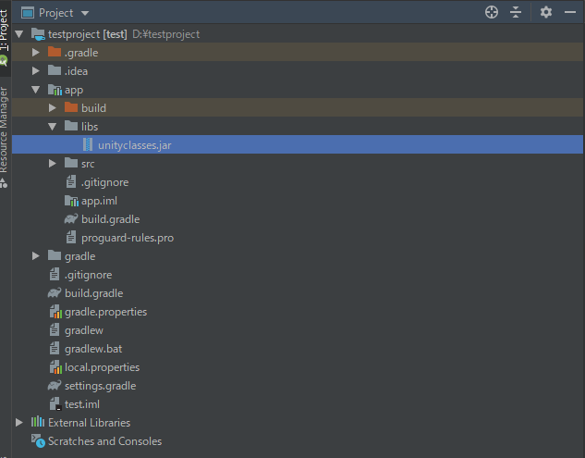
project→app→libsファイルに導入する

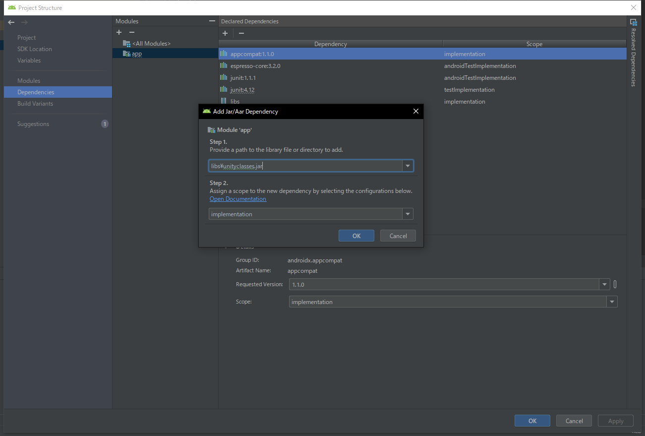
Project Structureに追加

3. ②の手順同じに、SQさん製作のclasses.jarも配置する

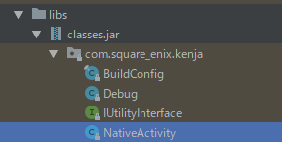
NativeActivityはmainActivityとしsetLocalNotificationてcom.unity3d.player.UnityPlayerActivityを継承しています、別Activity作成がいらないです。

AndroidManifest内の配置→

4.今回はローカルプッシュ通知を例として挙げる、Android Studioで作成したsetLocalNotification関数はuniyで呼び出す

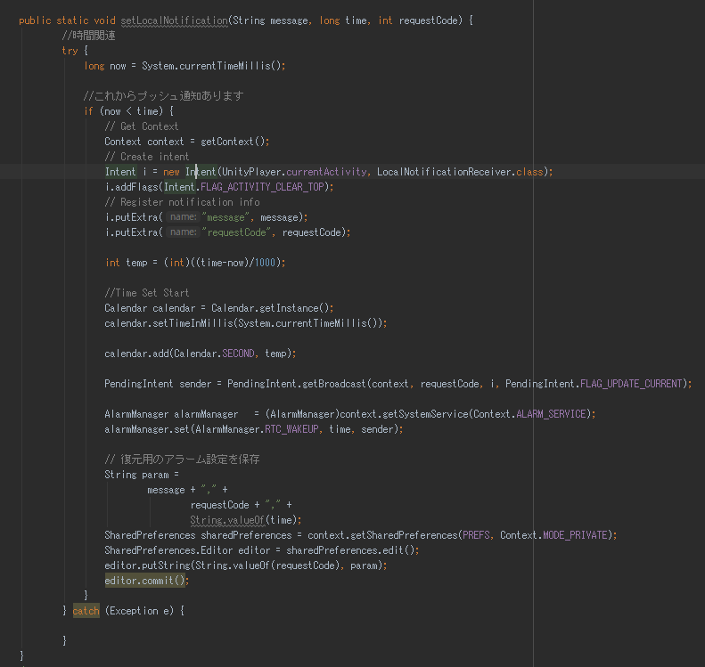
作業は基本的にAndroid Studioで作成する

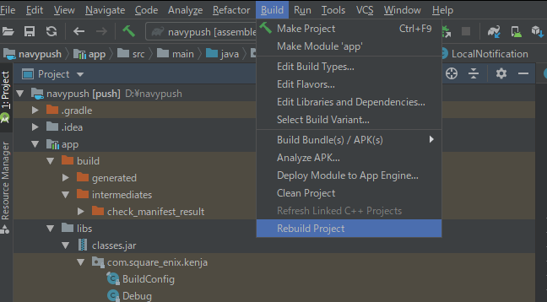
Build→Rebuild Project

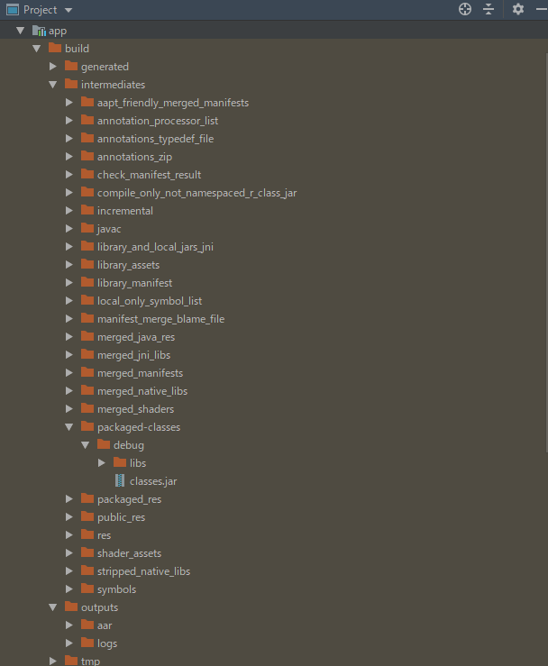
作成したclasses.jarパス：
Project/app/build/intermediates/packaged-classes/debug

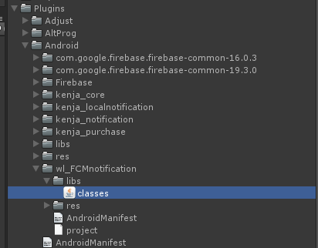
unityに配置する
ネィティブプラグイン： Plugins/Android/ファイル名/libs/classes.jar リソース：Plugins/Android/ファイル名/res
AndroidMainfest(jar用):Plugins/Android/ファイル名/AndroidMainfest
AndroidMainfest（Main）:Plugins/Android/AndroidMainfest project:Plugins/Android/ファイル名

5.C#関連の処理
/// <summary>
/// JAVA クラス名
/// </summary>
static string PUSH_CLASS_NAME_LOCAL = "jp.co.winlight.push.LocalNotification";
/// <summary>
/// ローカル通知送信<br> /// <summary>
static public void LocalNotificationSend(string message,long unixtime, int key) {
sqexLocalNotificationSend(message, unixtime, key);
} /// <summary>
/// ローカル通知送信<br>
/// </summary>
/// <param name="message">メッセージ本文</param>
/// <param name="unixtime">通知時間(UNIX TIME)</param>
/// <param name="key">プライマリキー</param>
#if UNITY_IOS && !UNITY_EDITOR
[DllImport ("__Internal")]
private static extern void sqexLocalNotificationSend( string message, long unixtime, int key );
#elif UNITY_ANDROID && !UNITY_EDITOR
private static void sqexLocalNotificationSend( string message, long unixtime, int key ){
using( AndroidJavaClass plugin = new AndroidJavaClass(PUSH_CLASS_NAME_LOCAL) ){
plugin.CallStatic("setLocalNotification",message,unixtime,key);
}
}
#else
private static void sqexLocalNotificationSend(string message, long unixtime, int key) {
}
#endif
今回の太字部分はプラグインを呼び出す

6.AndroidMainfestの配置と修正（複数AndroidMainfestが存在する）
<?xml version="1.0"?>
<manifest xmlns:android="http://schemas.android.com/apk/res/android" package="jp.co.winlight.push">
<uses-sdk android:minSdkVersion="14" android:targetSdkVersion="28"/>
<!-- Keeps the processor from sleeping when a message is received. -->
<uses-permission android:name="android.permission.WAKE_LOCK" />
<application>
<!-- Firebase Messeging Service -->
<service android:name="jp.co.winlight.push.FCMNotification" android:exported="false">
<intent-filter>
<action android:name="com.google.firebase.MESSAGING_EVENT"/>
</intent-filter>
</service>
<!-- LocalPush Receiver -->
<receiver android:name="jp.co.winlight.push.LocalNotificationReceiver" android:process=":remote">
<intent-filter>
<action android:name="android.intent.action.BOOT_COMPLETED" />
<action android:name="android.intent.action.ACTION_POWER_CONNECTED" />
</intent-filter>
</receiver>
<meta-data android:name="com.google.firebase.messaging.default_notification_icon" android:resource="@drawable/notify" />
<!--<meta-data android:name="com.google.firebase.messaging.default_notification_color" android:resource="@drawable/notify" />-->
<meta-data
android:name="firebase_messaging_auto_init_enabled"
android:value="false" />
<meta-data
android:name="firebase_analytics_collection_enabled"
android:value="false" />
</application>
</manifest>
ローカルプッシュ通知用のAndroidMainfest

ローカルプッシュ通知関連の配置内容

<?xml version="1.0" encoding="utf-8"?>
<manifest xmlns:android="http://schemas.android.com/apk/res/android"
xmlns:tools="http://schemas.android.com/tools"
package="com.unity3d.player"
android:installLocation="preferExternal"
android:versionCode="1"
android:versionName="1.0"
>
<!--バイブレート-->
<uses-permission android:name="android.permission.VIBRATE" />
<uses-sdk android:minSdkVersion="14" android:targetSdkVersion="28" tools:overrideLibrary="navy.geechs.com.sizchecker"/>
<supports-screens
android:smallScreens="true"
android:normalScreens="true"
android:largeScreens="true"
android:xlargeScreens="true"
android:anyDensity="true" />
<application android:theme="@style/UnityThemeSelector"
android:label="@string/app_name"
android:icon="@drawable/app_icon"
android:roundIcon="@drawable/app_icon"
android:debuggable="false"
android:networkSecurityConfig="@xml/network_security_config"
android:resizeableActivity="false"
android:allowBackup="false">
<activity
android:name="com.square_enix.kenja.NativeActivity"
android:label="@string/app_name"
android:configChanges="fontScale|keyboard|keyboardHidden|locale|mnc|mcc|navigation|orientation|screenLayout|screenSize|smallestScreenSize|uiMode|touchscreen"
android:hardwareAccelerated="true">
<intent-filter>
<action android:name="android.intent.action.MAIN" />
<category android:name="android.intent.category.LAUNCHER" />
<category android:name="android.intent.category.LEANBACK_LAUNCHER" />
</intent-filter>
<intent-filter>
<action android:name="android.intent.action.VIEW" />
<category android:name="android.intent.category.DEFAULT" />
<category android:name="android.intent.category.BROWSABLE" />
<data android:scheme="worldendheroes"/>
</intent-filter>
<meta-data android:name="unityplayer.UnityActivity" android:value="true" />
<meta-data android:name="unityplayer.ForwardNativeEventsToDalvik" android:value="false" />
<meta-data android:name="unityplayer.SkipPermissionsDialog" android:value="true" />
</activity>
<uses-permission android:name="android.permission.ACCESS_WIFI_STATE" />
<!--Adjustのリファイラの作成のためのレシーバーの設定-->
<receiver
android:name="com.adjust.sdk.AdjustReferrerReceiver"
android:permission="android.permission.INSTALL_PACKAGES"
android:exported="true" >
<intent-filter>
<action android:name="com.android.vending.INSTALL_REFERRER" />
</intent-filter>
</receiver>
<provider
android:name="androidx.core.content.FileProvider"
android:authorities="com.winlight.navy.fileprovider"
android:exported="false"
android:grantUriPermissions="true">
<meta-data android:name="android.support.FILE_PROVIDER_PATHS" android:resource="@xml/filepaths"></meta-data>
</provider>
</application>
</manifest>

packageはcom.unity3d.playerに指定

MainActivityの配置

手順は以上です。

